Лист1
 | назва | вага кг. | їжа | період | тип
1 | Омейзавр | 9800 | вег | юрський | 8
2 | Брахіозавр | 40000 | вег | юрський | 8
3 | Камаразавр | 20000 | вег | юрський | 8 | 1 | 5
4 | Апатозавр | 40000 | вег | юрський | 8
5 | Барозавр | 30000 | вег | юрський | 8
6 | Дикреозавр | 5000 | вег | юрський | 8
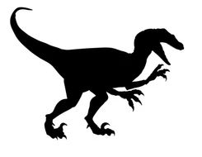
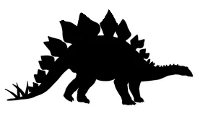
7 | Диплодок | 13000 | вег | юрський | 8
8 | Маменчизавр | 27000 | вег | юрський | 8 | 2
9 | Сейсмозавр | 140000 | вег | юрський | 8 |  | 6
10 | Суперзавр | 37000 | вег | юрський | 8
11 | Ультразавр | 130000 | вег | юрський | 8
12 | Антарктозавр | 45000 | вег | крейдовий | 8
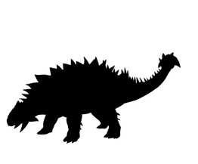
13 | Аргентинозавр | 80000 | вег | крейдовий | 8
14 | Титанозавр | 10000 | вег | крейдовий | 8
15 | Гіпсилофодон | 40 | вег | крейдовий | 2 | 3 | 7
16 | Лесотозавр | 5 | вег | юрський | 2
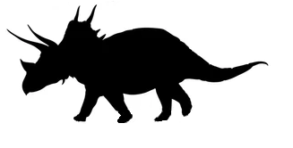
17 | Ігуанодон | 4500 | вег | крейдовий | 6
18 | Камптозавр | 750 | вег | юрський | 2
19 | Муттабурразавр | 2800 | вег | крейдовий | 6 | 4 | 8
20 | Уранозавр | 3000 | вег | крейдовий | 6
21 | Бактрозавр | 1100 | вег | крейдовий | 2
22 | Едмонтозавр | 3200 | все | крейдовий | 6
23 | Коритозавр | 4000 | все | крейдовий | 5
24 | Критозавр | 2500 | вег | крейдовий | 5
25 | Ламбеозавр | 4500 | все | крейдовий | 5
26 | Паразауролоф | 4500 | все | крейдовий | 5
27 | Завролоф | 2700 | все | крейдовий | 5
28 | Гіпакрозавр | 4000 | вег | крейдовий | 5
29 | Компсогнатус | 3 | все | юрський | 2
30 | Сальтопус | 1 | м'ясо | тріасовий | 2
31 | Целофізис | 20 | м'ясо | тріасовий | 2
32 | Цератозавр | 500 | м'ясо | юрський | 1
33 | Авімім | 15 | все | крейдовий | 2
34 | Дейнохейрус | 7000 | все | крейдовий | 2
35 | Велоцираптор | 20 | м'ясо | крейдовий | 2
36 | Гігантораптор | 1400 | все | крейдовий | 2
37 | Дейноних | 80 | м'ясо | крейдовий | 2
38 | Дромеозавр | 15 | м'ясо | крейдовий | 2
39 | Мікрораптор | 1 | все | крейдовий | 3
40 | Овіраптор | 30 | все | крейдовий | 2
41 | Троодон | 50 | м'ясо | крейдовий | 2
42 | Дилофозавр | 400 | м'ясо | юрський | 5
43 | Мегалозавр | 1000 | м'ясо | юрський | 1
44 | Ерлікозавр | 300 | все | крейдовий | 8
45 | Наншіунгозавр | 600 | все | крейдовий | 6
46 | Тиранозавр | 12000 | м'ясо | крейдовий | 1
47 | Дасплетозавр | 2500 | м'ясо | крейдовий | 1
48 | Анхіцератопс | 1200 | вег | крейдовий | 4
49 | Протоцератопси | 180 | вег | крейдовий | 4
50 | Стиракозавр | 2700 | вег | крейдовий | 4

